Dashboard
BLOCK 139

 | VERSION | 1.0.0

Chuyên Đề Phát Triển Web 1

Evidance
Hinh 1

hinh2

hinh3

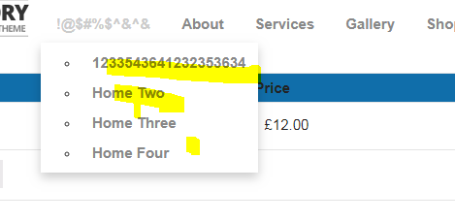

hinh4

hinh5

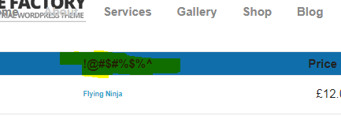

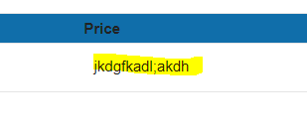

hinh6

hinh7

hinh8
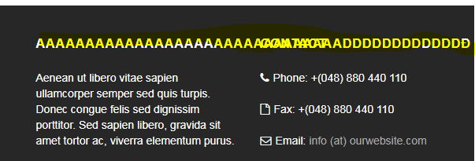

hinh9

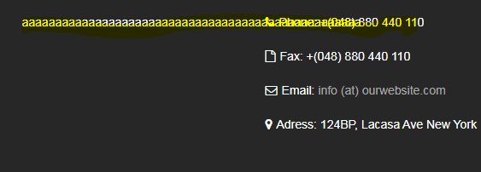

hinh10

